Část 1a
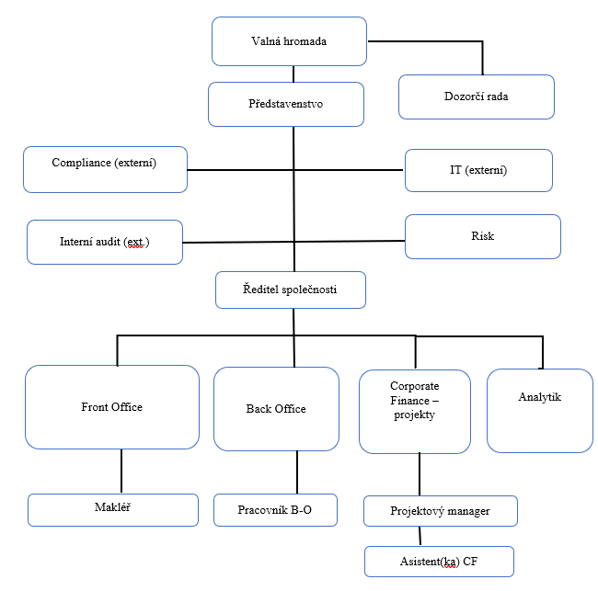
Část 1a
Údaje o povinné osobě - Organizační struktura povinné osoby

Údaje o povinné osobě - Organizační struktura povinné osoby |  | Vyhláška č. 163/2014 Sb. Příloha č. 10

Informace platné k datu: | 2021-09-30
Počet obchodních míst | 2 | Bod 1 písm. h)
Počet pracovníků (přepočtený stav) | 6
Organizační struktura povinné osoby (znázorní se níže)

Část 3a
Část 3a
Grafické znázornění skupiny, jejíž členem je povinná osoba, z hlediska vlastnického uspořádání

Grafické údaje o struktuře skupiny, jejíž je povinná osoba součástí |  | Vyhláška č. 163/2014 Sb. Příloha č. 10

Informace platné k datu: | 2021-09-30
Grafické znázornění skupiny, jejíž součástí je povinná osoba, z hlediska vlastnického uspořádání s vyznačením osob, které jsou zahrnuty do obezřetnostní konsolidace, a uvedením důvodu pro nezahrnutí do obezřetnostní konsolidace u ostatních osob |  | Bod 3 písm. c)
U daného subjektu stačí uvést příslušné číslo odůvodnění:
1 - není institucí, finanční institucí, podnikem pomocných služeb nebo společností spravující aktiva podle článku 18 odst. 8 nařízení (EU) č. 575/2013
2 - nezahrnutí subjektu z důvodu jeho velikosti, tj. subjekt splňuje podmínky podle článku 19 odst. 1 nařízení (EU) č. 575/2013
3 - subjekt není zahrnut z důvodů uvedených v článku 19 odst. 2 písm. a) nařízení (EU) č. 575/2013
4 - subjekt není zahrnut z důvodů uvedených v článku 19 odst. 2 písm. b) nařízení (EU) č. 575/2013
5 - subjekt není zahrnut z důvodů uvedených v článku 19 odst. 2 písm. c) nařízení (EU) č. 575/2013

Tučně a podtrženě označuje subjekty obezřetnostního konsolidačního celku.

Tomáš Kunčický
Jiří Běhal
FOCUS Finance, s.r.o.
50%
Osoby vyznačené uvnitř čárkovaného obdélníku jednají ve shodě
CYRRUS Corporate Finance a.s.
CCF RESEARCH, a.s.
33,35%
%
%
66,65 %
%
NUXUS, s.r.o.
%
CCF GROUP, s. r. o.
50 %
100 %
50 %
EU Legal Advisory, s.r.o.
33,35%
%
%
66,65 %
%
CUSTODIO SERVICES, s.r.o.
50 %
50 %

Část 3b
Část 3b
Grafické znázornění skupiny, jejímž členem je povinná osoba, z hlediska řízení

Grafické údaje o struktuře skupiny, jejíž je povinná osoba součástí |  | Vyhláška č. 163/2014 Sb. Příloha č. 10

Informace platné k datu: | 2021-09-30
Grafické znázornění skupiny, jejímž členem je povinná osoba, z hlediska řízení s vyznačením osob, které jsou zahrnuty do obezřetnostní konsolidace, a uvedením důvodu pro nezahrnutí do obezřetnostní konsolidace u ostatních osob |  | Bod 3 písm. d)
U daného subjektu stačí uvést příslušné číslo odůvodnění:
1 - není institucí, finanční institucí, podnikem pomocných služeb nebo společností spravující aktiva podle článku 18 odst. 8 nařízení (EU) č. 575/2013
2 - nezahrnutí subjektu z důvodu jeho velikosti, tj. subjekt splňuje podmínky podle článku 19 odst. 1 nařízení (EU) č. 575/2013
3 - subjekt není zahrnut z důvodů uvedených v článku 19 odst. 2 písm. a) nařízení (EU) č. 575/2013
4 - subjekt není zahrnut z důvodů uvedených v článku 19 odst. 2 písm. b) nařízení (EU) č. 575/2013
5 - subjekt není zahrnut z důvodů uvedených v článku 19 odst. 2 písm. c) nařízení (EU) č. 575/2013

Tučně a podtrženě označuje subjekty obezřetnostního konsolidačního celku.

Tomáš Kunčický
Jiří Běhal
FOCUS Finance, s.r.o.
50%
Osoby vyznačené uvnitř čárkovaného obdélníku jednají ve shodě
CYRRUS Corporate Finance a.s.
CCF RESEARCH, a.s.
33,35%
%
%
66,65 %
%
NUXUS, s.r.o.
%
CCF GROUP, s. r. o.
50%
100 %
50%
EU Legal Advisory, s.r.o.
33,35%
%
%
66,65 %
%
CUSTODIO SERVICES, s.r.o.
50%
50%

